神崎地区
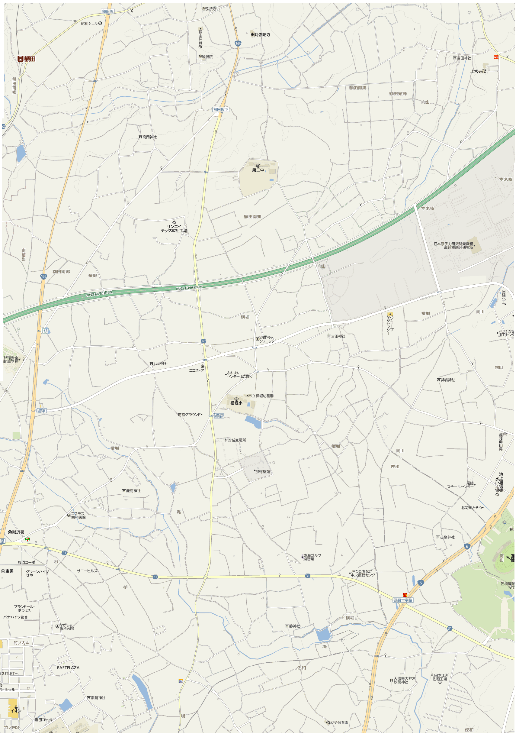
１
２
３
５
４

